初めにLibreCalcの設定
初めにLibreCalcの設定

 | 設定方法
 | LibreOffice Calcで、
 | ［ツール］→［オプション］
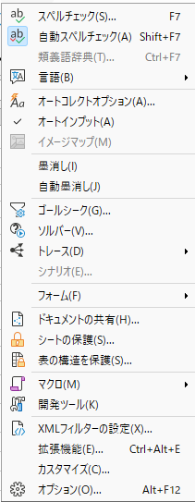

 | を開いてください。
 | 次に、
 | ［LibreOffice Calc］→［全般］
 | へ進みます。
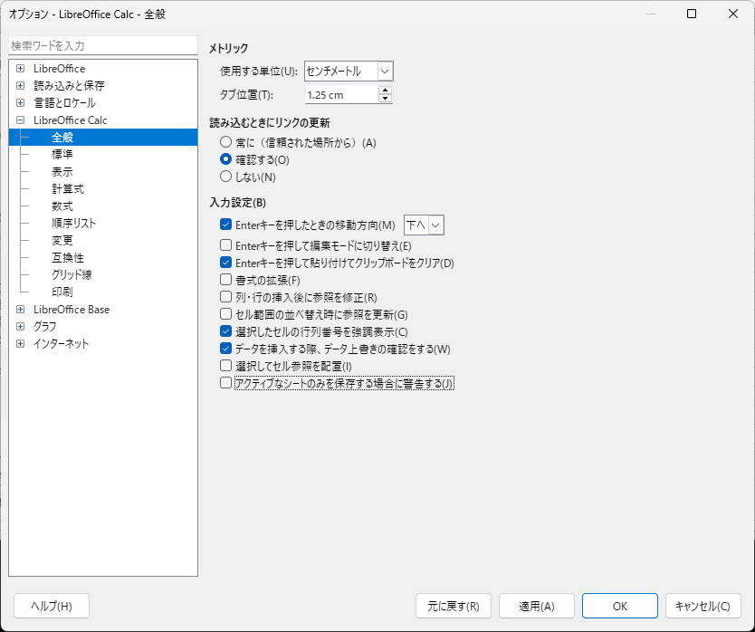

 | その中に、
 | 「アクティブなシートのみを保存する場合に警告する」
 | という項目があります。
 | これのチェックを外すと、今回の
 | ⚠ Only the active sheet was saved.
 | という警告が表示されなくなります。

